Номер 1 Биномиальное
Статья руководство |  | https://excel2.ru/articles/binomialnoe-raspredelenie-diskretnye-raspredeleniya-v-ms-excel

Решаемая задача
Вычислить вероятности вытянуть от 0 до 7 золотых ложек
Решение

Поиск вероятности, что выиграет = в 16 из 20 |  |  | произведенный в ручную
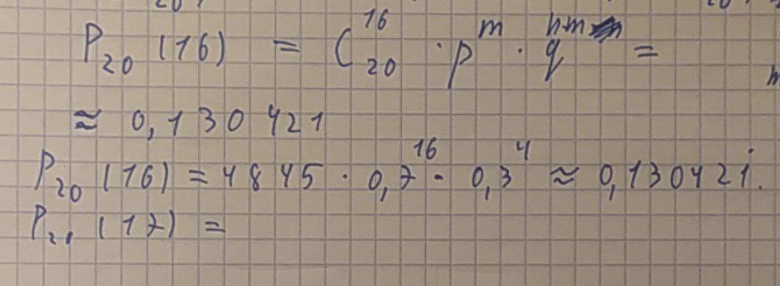

Поиск остальных событий ряда вероятностей

n - число экспериментов (тянут ложку) | m - число удачных исходов | p - вероятность победы | P - вероятность заданного числа удачных исходов
7 | 0 | 0.25 | 0.13348
7 | 1 | 0.25 | 0.31146
7 | 2 | 0.25 | 0.31146
7 | 3 | 0.25 | 0.17303
7 | 4 | 0.25 | 0.05768
7 | 5 | 0.25 | 0.01154
7 | 6 | 0.25 | 0.00128
7 | 7 | 0.25 | 6.103515625E-05
 |  | Вероятность ряда исходов | 1

